Лист1
 | Примерное оформление дизайн-проекта без ремонта дороги, образующей проезд к территории, прилегающей к многоквартирному дому
Дизайн - проект благоустройства дворовой территории по адресу: _____________________________________________________________________ (Муниципальное образование, адрес многоквартирного дома)
 |  |  | Параметры многоквартирного дома
 |  |  | Размер жилого дома | Этажность | Кол-во квартир | Кол-во подъездов | Площадь придомовой территории | Площадь входа в подъезд | Площадь двор. проезда
 |  |  | 12м х 40 м | 2 | 16 | 2 | 225 кв.м | 10 кв.м (2,5м х 2м ) | 195 кв.м

40,0 м
 |  |  | Условные обозначения:
 |  |  | Минимальный перечень, ЗАИНТЕРЕСОВАННЫЕ лица обеспечивают не менее 2 % софинансирования
 |  |  |  | - МКД
 |  |  |  | - скамейка (2 шт.)
 |  |  |  | - урна (2 шт.)
12,0 м
 |  |  |  | - светильник на фасаде дома (2 шт.)
 |  |  |  | - площадь асфальтирования дороги дворового проезда (235кв.м),

 |  |  | Дополнительный перечень, ЗАИНТЕРЕСОВАННЫЕ лица обеспечивают не менее 20% софинансирования

2,0 м
2,5 м
 |  |  |  | - детский игровой комплекс (1 шт.)

 |  |  |  | - качели на гибкой подвеске (1 шт.)

45,0 м
 |  |  |  | - качели - балансир (1 шт.)

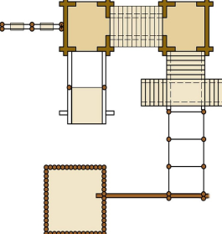
 |  |  |  | - спортивный игровой комплекс (1 шт.)

 |  |  |  | - песочница (1 шт.)

 |  |  |  | - Пешеходные дорожки (35 кв.м)

 |  | СОГЛАСОВАНО:
 |  | Уполномоченное лицо из числа собственников помещений многоквартирного дома
 |  | в соответствии с решением общего собрания собственников ( протокол №_____ от __________)

 |  |  |  | (подпись / расшифровка подписи)

